Sheet1
无旧版本
采集网站 | 职友集
网址 | http://www.jobui.com/company/12549419/products/
需求说明： | 根据公司列表，进入公司产品页面。
 | 需要采集的是产品页下面的推荐产品信息
 | APP名称、来自、APP更新时间、各市场下载量
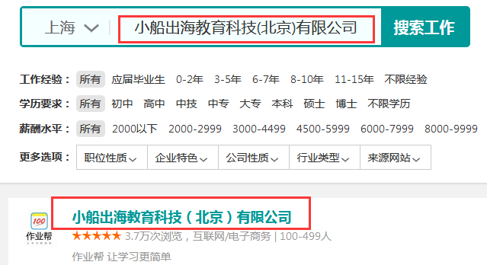 输入截图 （把输入部分标红） | 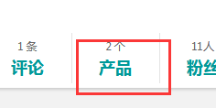
输出截图 （把输出部分标红） | 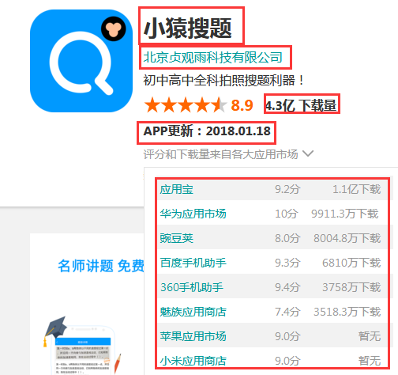
备注：输入公司名得到的全部app都采集。

